Request o Caso Uso
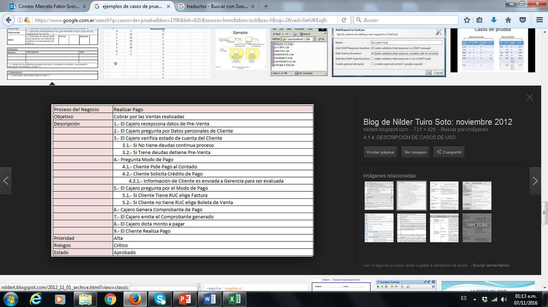
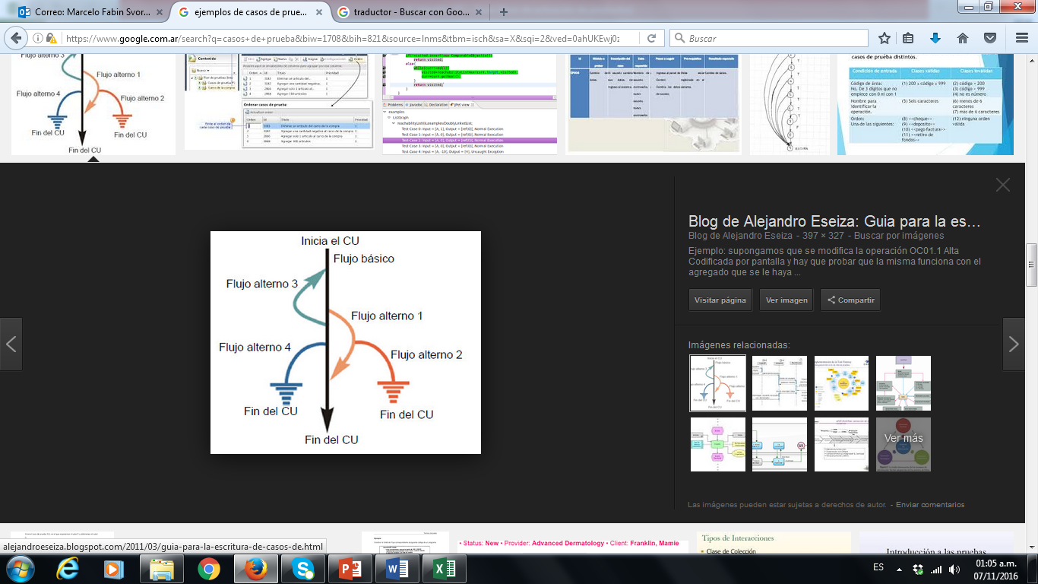
Id del CU | Objetivo | Descripción | Responsable | Fecha | Aplicación | Ejemplos (no es parte de ejercicio sino que estan como ejemplos)
REQ 01 | Crear cuenta | Ingresar datos necesarios para crear la cuenta | Martin Garcia Berro | 2023-06-09 | https://best-bags.herokuapp.com/user/signup
REQ 02 | Iniciar sesion | Ingresar datos de cuenta | Martin Garcia Berro | 2023-06-09 | https://best-bags.herokuapp.com/user/signin

Bugs
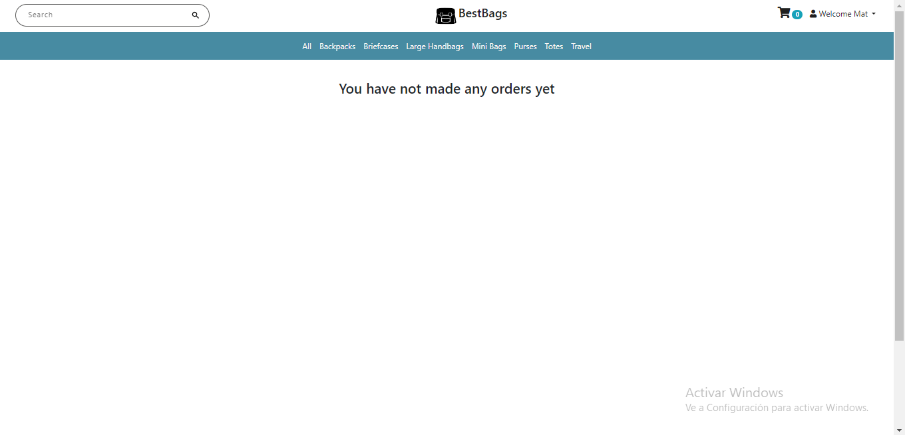
Aquí es donde el nombre que ingresé no me lo muestra.
Me trae otro distinto
Id CP | Id Paso del CP | ID del Defecto | Titulo / Descripción | Evidencia | Status | Prioridad | Severidad | Tipo | Ciclo | Fecha detectada | Responsable | Asignado a
CP2 | 6 | B95 | Al iniciar la sesión la página te redirije al perfil SI no esta el paso del caso de prueba debo describirla manera en que llegue a ese bug: Ingresé con la cuenta registrada y llegada y luego al iniciarse la sesión, me redirije a la sección de mi perfil en vez de a la página principal. |  | abierto | Baja | Baja |  | 1 | 2023-06-09 | Matias | Martin
CP065 | 3

Armado de CP por campo
ALTA de CLIENTE (Describimos cantidad de casos de pruebas por campo)
Nombre: 8 Apellido: 8
DNI: 7 Fecha de Nacimiento: 10
Email: 4 Tel/Celu: 6
Provincia: 3 Ciudad:2
Nacionalidad: 2
Campo | ID | casos |  | IDCP | Casos de prueba real que documentare para el tester
Nombre | N1 | nombres menores a 30 caracteres | celicia | N1+A1+DNI1+… | Ingresar un cliente con nombre menor a 30 car, apellido menor a 30 car, y DNI numerico | CP+N<30A<30DNIOK
 | N2 | nombre mayores a 30 | sjvsajlsf… | N2+A2+DNI2+.. | Intentar ingresar un cliente con nombre mayor a 30 car, apellido mayor a 30 car, y DNI nulo
 | N3 | nombre igual a 30 | a---hata 30 car
 | N4 | Con numeros
 | N5 | Con simbolos
 | N6 | Nulo |  | Pasos | CP 'N1+A1+DNI1' | dato
 | N7 |  |  | paso1 | Ingresar nombre menora 30 car | RUBEN
 | N8 |  |  | paso2 | Ingresar apellido menora 30 car | Gelato
 | N9 |  |  | paso3 | Ingresar DNI numerico | 95123456
Apellido | A1 | Apellido menores a 30 caracteres |  | paso4 | ….
 | A2 | Apellido mayores a 30 |  |  |  |  | Nombre no puede ser igual que el apellido
 | A3 | Apellido igual a 30 |  |  |  |  |  |  |  | Cobertura de Requerimiento
 | A4 | Con numeros |  |  |  |  | combiatoria de CP --> | 8 * 8 * 7 * 10 * 4 * 6 * 3 * 2 * 2 | 1290240 | 100%
 | A5 | Con simbolos |  |  |  |  | Sumo los cP --> | 9 + 8 + 7 + 10 + 4 + 6 + 3 + 2 + 2 | 51 | 100%
 | A6 | Nulo |  |  |  |  | Cantid real --> | 10 | 10 | 100%
 | A7
DNI | DNI1 | DNI numerico
 | DNI2 | DNI nulo
 | DNI3 | DNI menor a 800.000
 | DNI4 | DNI mayor a 120 MM

